Додаток №2. Цінова пропозиція
 |  |  |  |  |  |  |  |  | Додаток №2 до Запиту
Форма цінової пропозиції

(Назва Учасника), надає свою пропозицію щодо участі в тендері на закупівлю спальних наборів.
Відомості про підприємство |  |  |  | Повне найменування учасника – суб’єкта господарювання
 |  |  |  | Ідентифікаційний код за ЄДРПОУ або реєстраційний номер облікової картки платника податків
 |  |  |  | Реквізити (адреса - юридична та фактична, телефон, факс, телефон для контактів, e-mail, розрахунковий рахунок)
Відомості про особу (осіб), які уповноважені представляти інтереси Учасника |  |  |  | (Прізвище, ім’я, по батькові, посада, контактний телефон).

№ п/п | Технічні характеристики та опис |  |  |  |  |  | Кількість в 1 наборі | ОВ | Ціна, за одиницю, (з урахуванням всіх податків і зборів) * | Вартість, грн., (з урахуванням всіх податків і зборів) *

 | Запит** |  |  | Пропозиція
 | Назва | Приклад візуалізації | Характеристики | Назва (вказати модель (торгову марку) | Візуалізація | Характеристики (вказати виробника, параметри та характеристики продукції) | Запит
1 | Розкладачка | 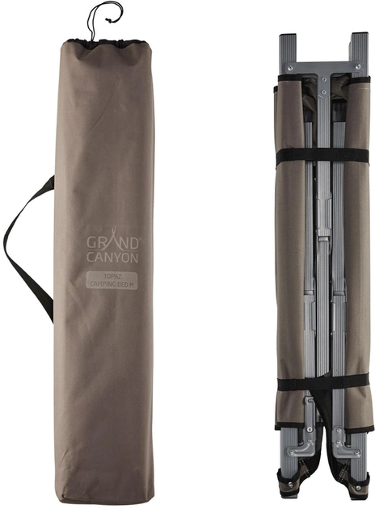 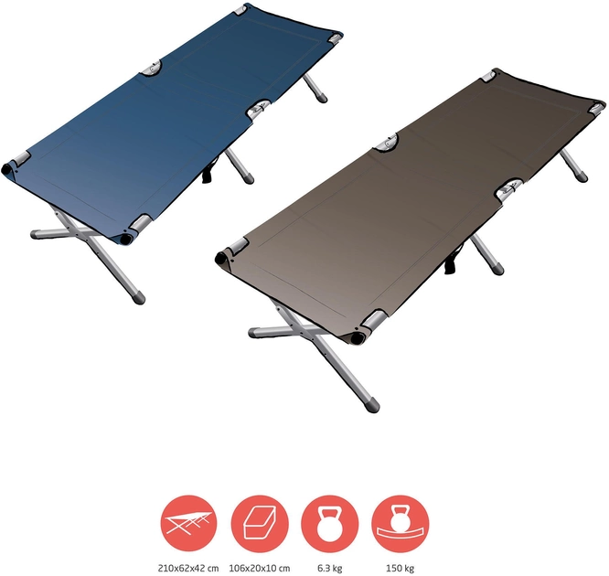 | Тип виробу: ліжко-розкладачка; Вид: туристична, одномісна; Матеріал конструкції: сталь/алюміній та тканина; Матеріал каркасу: сталь/алюміній; Тканина: оксфорд 600D; Колір каркасу: сірий, металік, чорний; Колір тканини: однотонний в асортименті (синій, зелений, сірий, чорний, коричневий); Мінімальне навантаження: не менше 100 кг; Орієнтовний розмір в розкладеному вигляді: 1990 х 640 х 410 мм (ДхШхВ) (+- 10%) Комплектація: Ліжко, чохол; Орієнтовна вага виробу: не більше 7,5 кг; Особливості: Компактна конструкція в складеному вигляді; всі елементи каркасу скріплені між собою, що унеможливлює втрату окремих деталей ліжка та пришвидшує складання; витримує велику дорослу людину. Упаковується в чохол. |  |  |  | 1 | шт |  | 0.00
2 | Каремат | 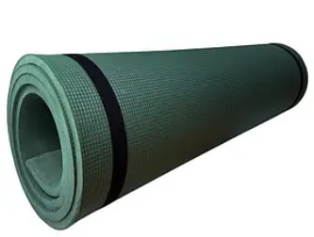 | Тип виробу: каремат; Вага: не менше 570 г Довжина: 200 см (+- 10%) Ширина: 60 см (+- 10%) Товщина: 20 мм (+- 10%) Кількість шарів: двошарові (шари мають бути надійно з’єднані між собою термичним способом, без сторонніх запахів клею). Матеріал: ППЕ (або аналог) Колір: сірий/зелений/синій (одно або двокольорові). Комплектація: Наявність еластичних стрічок (стяжок) для фіксації у згорнутому стані (2 шт.). |  |  |  | 1 | шт |  | 0.00
3 | Подушка | 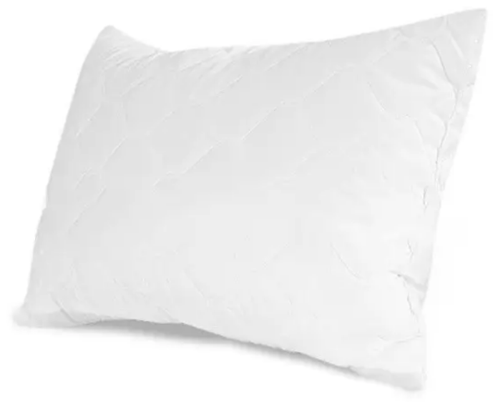 | Тип виробу: подушка; Вікова категорія: для дорослих; Матеріал чохла: мікрофібра щільністю 70-100 г/м²; Наповнювач: антиалергенні силіконізовані кульки; Вага наповнювача: не менше 550 г Колір: білий; Розмір: 50х70 см; Особливості: антиалергенна; Вид пакування: завакуумована. |  |  |  | 1 | шт |  | 0.00
4 | Ковдра-плед | 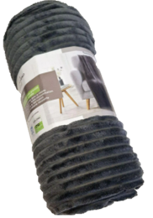 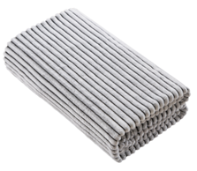 | Тип виробу: ковдра-плед; Матеріал: фліс; Склад: 100% поліестер; Щільність: не менше 200 г/м2; Розмір: 150х200 см Розміри можуть бути більшими, але не повинні перевищувати 10 см від вказаних; Колір: однотоннй (в асортименті); Особливості: виріб створить оптимально комфортну температуру незалежно від температури; ковдра легка і м'яка, не колюча. |  |  |  | 1 | шт |  | 0.00
5 | Постільна білизна | 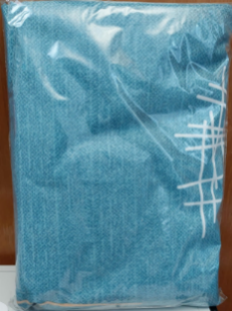 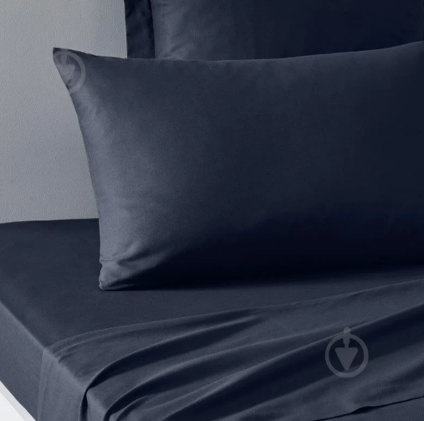 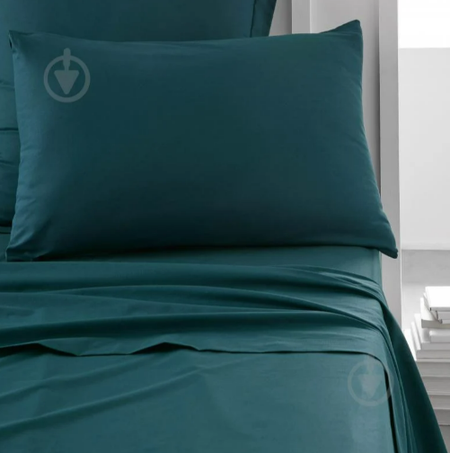 | Тип виробу: постільна білизна; Вид комплекту: полуторний; Тип тканини: бавовна; Склад тканини: бавовна мімімум 52%, поліестер максимум 48%. Допускаються варіанти з більшим вмістом бавовни; Щільність: не менше 120 гр/м2; Колір комплекту: однотонний (допускається графічний візерунок); Кольорова гама: перевага надається темним кольорам, на яких не видно забруднень; Простирадло (1 шт) - 150 х 214 см Підковдра (1 шт) – 143 х 210 см Наволочка (1 шт) – 50 х 70 см Розміри постільної білизни можуть бути більшими, але не повинні перевищувати 5-6 см від вказаних. Матеріал упаковки комплекту: поліпропілен. |  |  |  | 1 | шт |  | 0.00
6 | Рушник маленький |  | Тип виробу: рушник; Вид: махровий; Кольори: в асортименті; Склад: 100% бавовна; Щільність: не менше 350 г/м2 Використання: для рук та обличчя; Розмір: 40×70 см. |  |  |  | 1 | шт |  | 0.00
7 | Рушник великий |  | Тип виробу: рушник; Вид: махровий; Кольори: в асортименті; Склад: 100% бавовна; Щільність: не менше 350 г/м2 Використання: для рук, обличчя та тіла; Розмір: 70×140 см. |  |  |  | 1 | шт |  | 0.00
8 | Листівка-вкладиш | 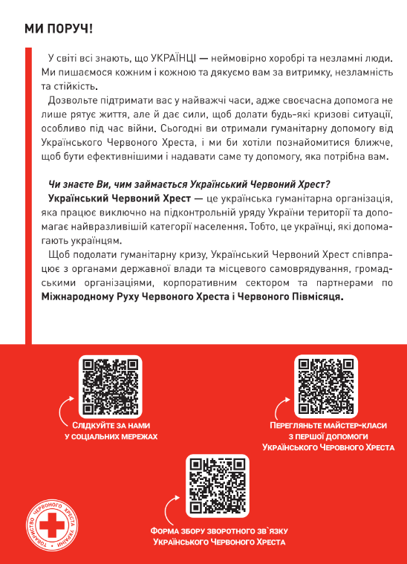 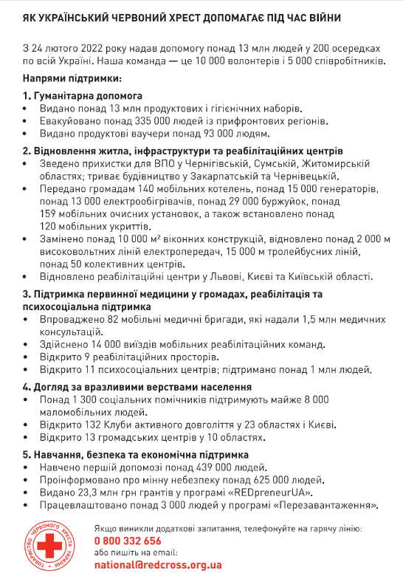 | Тип виробу: листівка-вкладиш; Розмір: А5 (210*148 мм); Матеріал: папір крейдований 115 г/м2; Особливості: фарбовість 4+4, без оздоблення (відповідно до поданої візуалізації); Макет надається переможцю |  |  |  | 1 | шт |  | 0.00
9 | Картонна коробка з брендуванням | 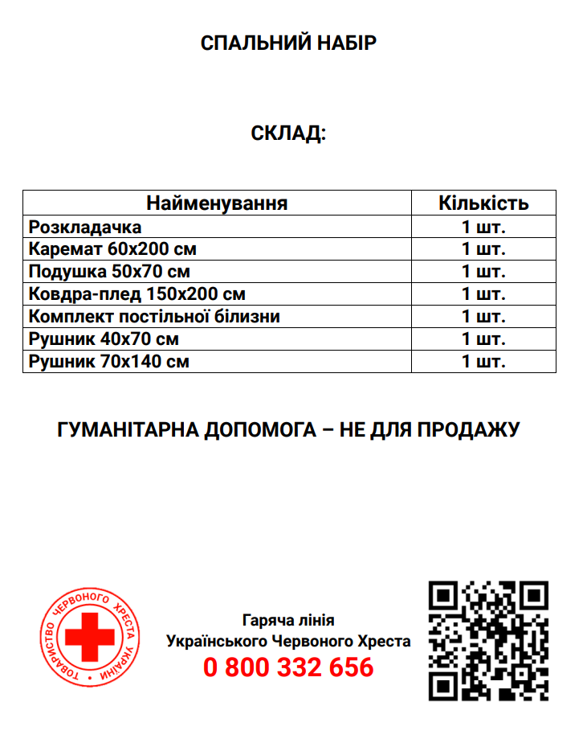 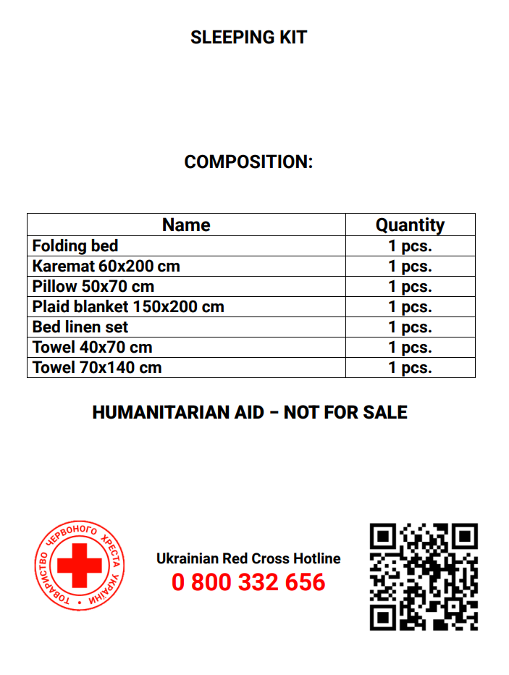 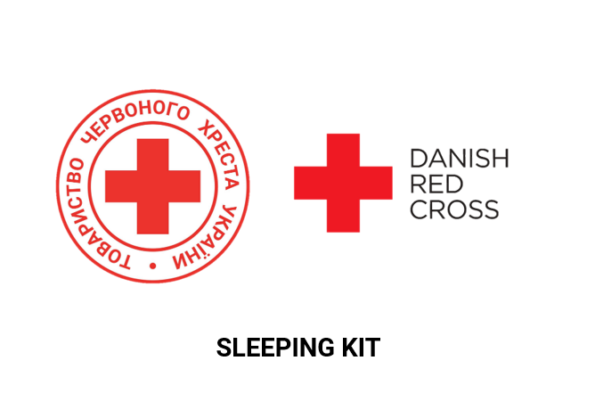 | Вид: коробка; Тип коробки: чотириклапанна; Матеріал: п’ятишаровий гофрокартон (П33) щільністю 580 г/м2; Колір коробки: білий. Розмір коробки підбирає постачальник відповідно до наповнення набору. Коробка повинна містити з двох сторін логотип Українського Червоного Хреста та логотип партнера з назвою набору, які відцентровані відносно сторін коробки. Назва набору прописується під логотипами. З інших двох сторін повинен розміщуватись актуальний склад набору з терміном придатності (місяць та рік) та вага набору. Фарбованість: 4+0 (друк на коробці). Шрифт: Roboto bold. Колір: червоний, чорний. Мова: українська та англійська. Макет розробляється постачальником на основі поданого прикладу візуалізації (Додаток 4) та надається на погодження ініціатору закупівлі. |  |  |  | 1 | шт |  | 0.00
Всього вартість 1 набору, грн* |  |  |  |  |  |  |  |  | 0.00
Всього вартість 2500 наборів, грн* |  |  |  |  |  |  |  |  | 0.00
* Товариство Червоного Хреста України є громадською неприбутковою організацією і просить надати максимальні знижки на товар, вказаний у ціновій пропозиції.
** Закупівля відбувається одним лотом
Примітка: вартість одиниці продукції та загальну вартість пропозиції потрібно заповнювати у гривнях, зазначаючи цифрове значення, яке має не більше двох знаків після коми.
Увага! Додаткові вимоги |  | 1. Вартість доставки за наданими адресами (згідно Роздподілу у Додатку №3), розвантаження та завантаження товару, пакування, маркування та брендування мають бути включеними у вартість набору. 2. Постачальник повинен вказати торгові марки продукції, надати фото запропанованих товарів та сертифікати якості на них. 3. Кожна партія товару повинна супроводжуватись такими документами, як сертифікат відповідності / чи якісне посвідчення / чи висновки державної санітарно-епідеміологічної експертизи (подається документ, в залежності від виду товару, який постачається), які підтверджують його походження, якість та безпеку, відповідність державним стандартам (ґатунок, категорія, дата виготовлення на підприємстві, термін реалізації, умови зберігання тощо). Документи, що супроводжують товар та упаковка товару повинні містити чітку інформацію про дату виготовлення товару. 4. Переможець тендеру зобов'язаний поставити продукцію у відповідності до поданої ним цінової пропозиції без внесення додаткових змін. У разі виникнення будь-яких змін щодо складу набору (зміни ТМ та інше), обов'язково повідомити про це ініціатора закупівлі. 5. У разі виявлення неякісного товару або такого, що не відповідає умовам договору, учасник-переможець зобов’язаний замінити неякісний товар протягом 5 робочих днів з моменту виявлення неякісного товару на якісний без будь-якої додаткової оплати з боку замовника. 6. Набори повинні транспортуватись на паллетах.

Умови оплати: _________________ (прописати)
Термін доставки з дати підписання договору: _________________ (календарних днів, прописати)

Ми ознайомлені та погоджуємося з Умовами типового Договору ТЧХУ (Додаток №5 до Запиту).
Ми погоджуємося з умовами, що Замовник має право розділити дану закупівлю між декількома постачальниками за умови наявності більш вигідних умов на різні позиції.
Ми погоджуємося з умовами, що Ви можете відхилити нашу чи всі надані пропозиції, та розуміємо, що Ви не обмежені у прийнятті будь-якої іншої пропозиції з більш вигідними для Вас умовами.
Ми погоджуємось зафіксувати цінову пропозицію протягом 90 днів календарних днів з моменту подачі
Подаючи свою пропозицію ми підтверджуємо повну комплектацію та відповідність умовам зазначеним в Запиті.
Учасники повинні надсилати цінові пропозиції з підписом і печаткою (за наявності).

 |  |  | Керівник організації/ФОП:____________________________ ( ____________________)
 |  |  | МП підпис ПІБ

